常住人口印刷
 | 4. 常住人口

 | 時点 2019(R1)年10月1日（毎年） |  |  |  |  |  | 平 均 値 |  |  | 116,278
 | 単位 人 |  |  |  |  |  | 標準偏差 |  |  | 178,444
 | 市町村名 | 指標 | 順位 |  | 備考 | 市町村名 | 指標 | 順位 |  | 備考

 | 千葉県 | 6,279,026 |  | － |  | 八街市 | 67,522 |  | 22
 | 千葉市 | 980,203 |  | 1 |  | 印西市 | 100,907 |  | 17
 | 銚子市 | 59,165 |  | 26 |  | 白井市 | 61,931 |  | 25
 | 市川市 | 495,592 |  | 3 |  | 富里市 | 49,868 |  | 28
 | 船橋市 | 639,107 |  | 2 |  | 南房総市 | 36,412 |  | 33
 | 館山市 | 45,300 |  | 31 |  | 匝瑳市 | 35,186 |  | 35
 | 木更津市 | 135,765 |  | 13 |  | 香取市 | 73,110 |  | 21
 | 松戸市 | 492,671 |  | 4 |  | 山武市 | 49,300 |  | 29
 | 野田市 | 152,652 |  | 12 |  | いすみ市 | 36,264 |  | 34
 | 茂原市 | 87,450 |  | 19 |  | 大網白里市 | 47,990 |  | 30
 | 成田市 | 132,293 |  | 14 |  | 酒々井町 | 20,470 |  | 38
 | 佐倉市 | 170,906 |  | 10 |  | 栄町 | 20,217 |  | 39
 | 東金市 | 58,686 |  | 27 |  | 神崎町 | 5,827 |  | 54
 | 旭市 | 64,302 |  | 23 |  | 多古町 | 14,021 |  | 42
 | 習志野市 | 173,716 |  | 9 |  | 東庄町 | 13,346 |  | 44
 | 柏市 | 429,070 |  | 5 |  | 九十九里町 | 15,075 |  | 41
 | 勝浦市 | 17,324 |  | 40 |  | 芝山町 | 7,082 |  | 50
 | 市原市 | 270,478 |  | 6 |  | 横芝光町 | 22,585 |  | 37
 | 流山市 | 193,975 |  | 8 |  | 一宮町 | 11,780 |  | 45
 | 八千代市 | 197,792 |  | 7 |  | 睦沢町 | 6,839 |  | 53
 | 我孫子市 | 131,026 |  | 15 |  | 長生村 | 13,859 |  | 43
 | 鴨川市 | 32,196 |  | 36 |  | 白子町 | 10,489 |  | 46
 | 鎌ケ谷市 | 109,525 |  | 16 |  | 長柄町 | 6,886 |  | 52
 | 君津市 | 82,548 |  | 20 |  | 長南町 | 7,563 |  | 48
 | 富津市 | 43,213 |  | 32 |  | 大多喜町 | 9,049 |  | 47
 | 浦安市 | 170,343 |  | 11 |  | 御宿町 | 6,970 |  | 51
 | 四街道市 | 92,668 |  | 18 |  | 鋸南町 | 7,377 |  | 49
 | 袖ケ浦市 | 63,135 |  | 24

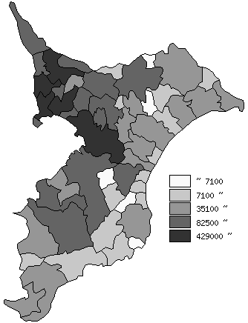
 | 千葉県の推移
平成27年 | 6222666
平成28年 | 6240408
平成29年 | 6255876
平成30年 | 6268585
令和元年 | 6279026

《備 考》 ・資料出所 統計課「千葉県毎月常住人口調査」 ・算出方法 直近の国勢調査人口を基準とし、これに毎月の住民基本台帳の移動状況に より集計しています。

